Bug report
Bug ID | Bug Name | Description | Steps to reproduce | Test data | Expected result | Actual result | Repro rate | Attachments | Priority | Severity

B-001 | Prihvatanje invalidnog datuma u polje "Introduced" | Prilikom dodavanja novog računara u listu, u polje "indtroduced" je potrebno uneti datum u formatu yyy-mm-dd. Nakon unosa invalidnog datuma i klika na dugme "Create this computer" izašla je poruka o uspešnom kreiranju. | 1. Unesi naziv računara 2. Unesi datum u polje "Introduced" 3. Unesi datum u polje "Discontinued" 4. U padajućoj listi izaberi naziv kompanije | 1. HP x360 2. 1094-09-02 3. 3020-09-02 4. RCA | 1. Uspešno upisan naziv računara 2. Error poruka za nevalidan datum (izvan dozvoljenog opsega) 3. Error poruka za nevalidan datum 4. Uspešno izabran naziv kompanije | 2. Uspešno kreiran podatak u listi | 100% | 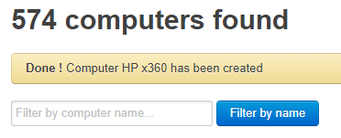 | High | Medium
KOMENTAR: | Bug report (B-001) je relevantan sa reportom B-002 i bug-ovi su uočeni prilikom testiranja iste funkcionalnosti (Add a new computer)

B-002 | Prihvatanje invalidnog datuma u polje "Discontinued" | Prilikom dodavanja novog računara u listu, u polje "discontinued" je potrebno uneti datum u formatu yyy-mm-dd. Nakon unosa invalidnog datuma i klika na dugme "Create this computer" izašla je poruka o uspešnom kreiranju. | 1. Uneti naziv računara 2. Uneti datum u polje "Introduced" 3. Uneti datum u polje "Discontinued" 4. U padajućoj listi izabrati naziv kompanije | 1. HP x360 2. 1094-09-02 3. 3020-09-02 4. RCA | 1. Uspešno upisan naziv računara 2. Error poruka za nevalidan datum 3. Error poruka za nevalidan datum (datum izvan opsega) 4. Uspešno izabran naziv kompanije | 3. Uspešno kreiran podatak u listi | 100% |  | High | Medium

B-003 | Neuspešna pretraga uspešno unetog računara na listu | Prilikom testiranja opcije pretrazivanje računara pojavljuje se error poruka nakon unosa validnog naziva računara i klika na dugme "Filter by name"."No computer - nothing to display" | 1. U polje "Filter by computer name" unesi naziv računara 2. Pritisni dugme "Filter by name" | 1. HP x360 | 1. Otvorena lista sa traženim unosom | 1. Pojavljuje se error poruka "Nothing to display" | 100% | 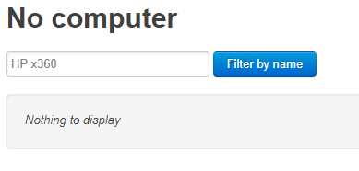 | High | Medium

